Estructura
RUTA DE OPERACIONES PROCESO DE FABRICACION DE MORRAL

 |  |  |  |  |  |  |  | Pieza a fabricar




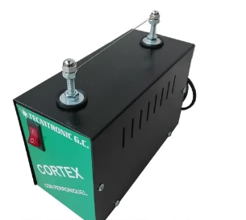
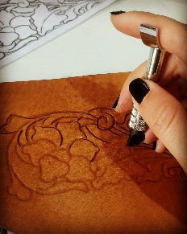

 |  | Entrada material Kg cuero | 1.00 |  | Perdida de materiales
 |  | Proceso | % PnC | % Efic. | Entrada | Kg PnC | Kg Efic.
 | 1 | Corte morral | 5% | 98%
 | 2 | Corte reata | 0% | 100%
 | 3 | Planchado | 0% | 99%
 | 4 | Elaboración de stencil | 2% | 98%
 | 5 | Costura general | 0% | 98%
 | 6 | Costura de cierre | 0% | 96%
 | 7 | Limpieza mina de plata | 0% | 99%
 | 8 | Terminación | 0% | 99%
 | 9 | Empaque | 0% | 100%

 |  | Material simulación: | Total de Kg PnC
 |  | Material ejecución: | Total de Kg Efic.
 |  |  | Total de Kg aprovechados
 |  | Costo Kilogramo | Total de Kg aprovechados

